예시 x월 x일
팀 | X팀
작성자 | 홍길동
개발 날짜 | 2023.05.18 (목)
개발자 | 홍길동, 강감찬
불참자 | x
불참자 사유 | x
계획 | [Vue.js] axios, vuex 모듈화
 | [Vue.js/springboot] 주변환경
 | [Vue.js/springboot] 로그인
 | [Vue.js/springboot] 답글 및 공지사항
 | [MySQL] DB정리

개발내용 | [Vue.js] axios, vuex 모듈화 - 홍길동, 강감찬
 | [Vue.js/springboot] 주변환경 구현 - 홍길동
 | [Vue.js/springboot] 로그인 기능 구현 - 홍길동
 | [Vue.js/springboot] 답글 및 공지사항 구현 - 강감찬
 | [MySQL] DB정리 - 강감찬
 | [일정] 일정 협의 - 홍길동, 강감찬
문제점 | 지도에서 마커를 찍는 속도가 느림
 | 답글 작성 시 기존 DB에 저장하기 어려움

해결방법 | 쓸모없는 데이터를 버리고 위도와 경도만 가져옴
 | 새로운 테이블을 생성하여 작성

사진첨부가능 | 구현 완료 기능
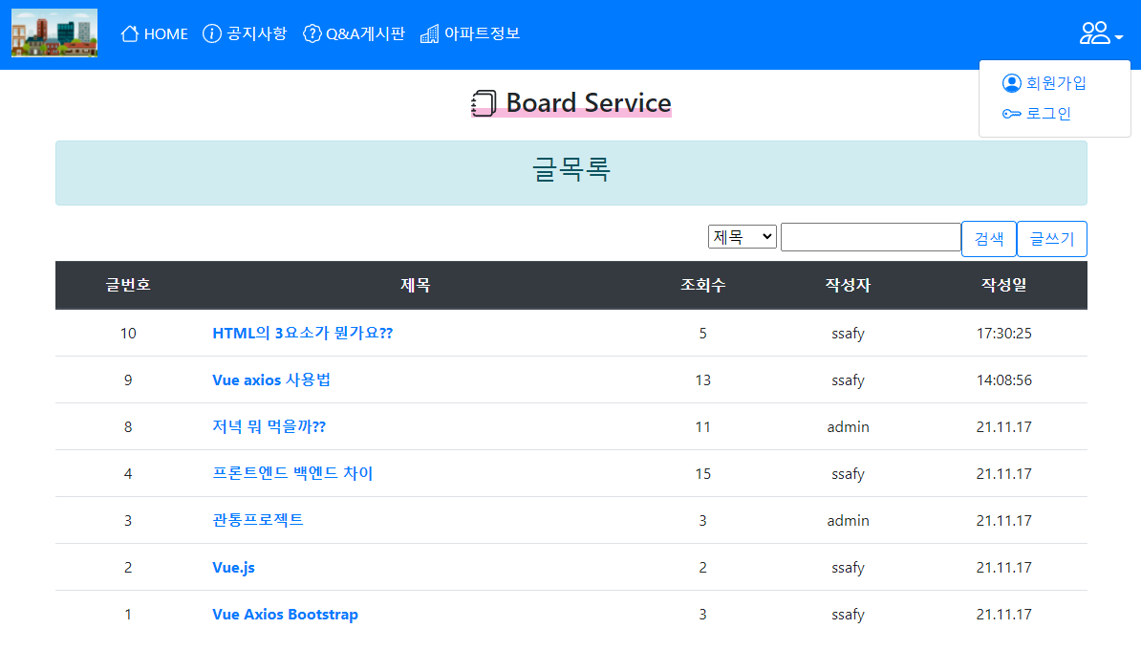
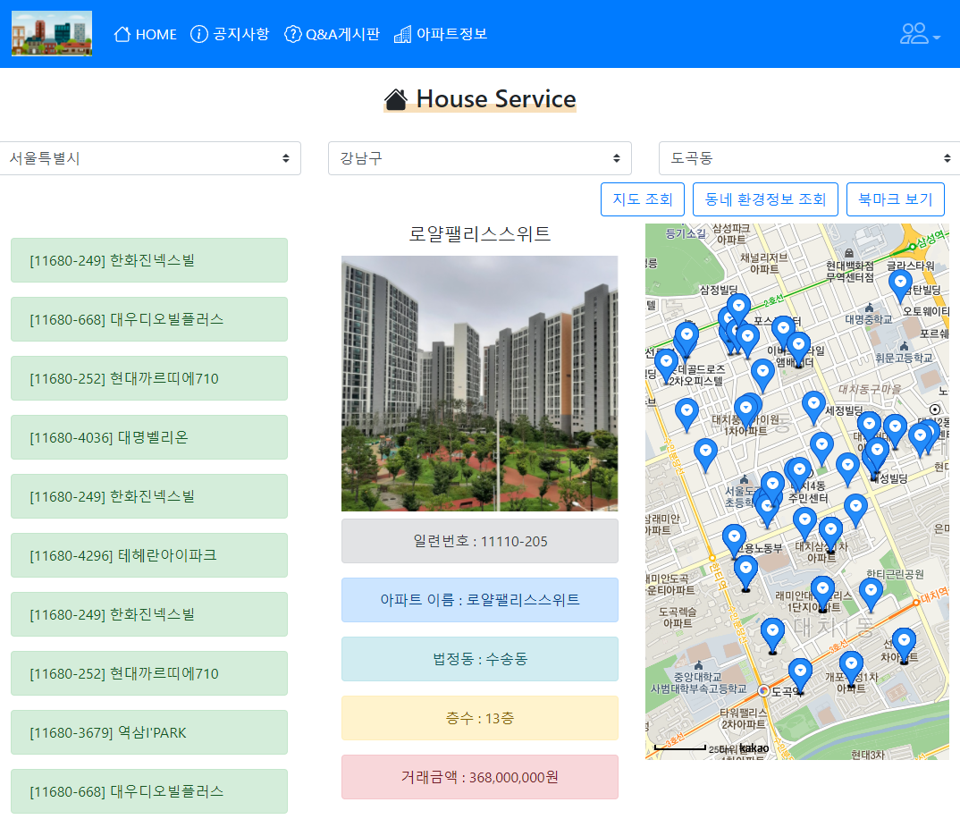

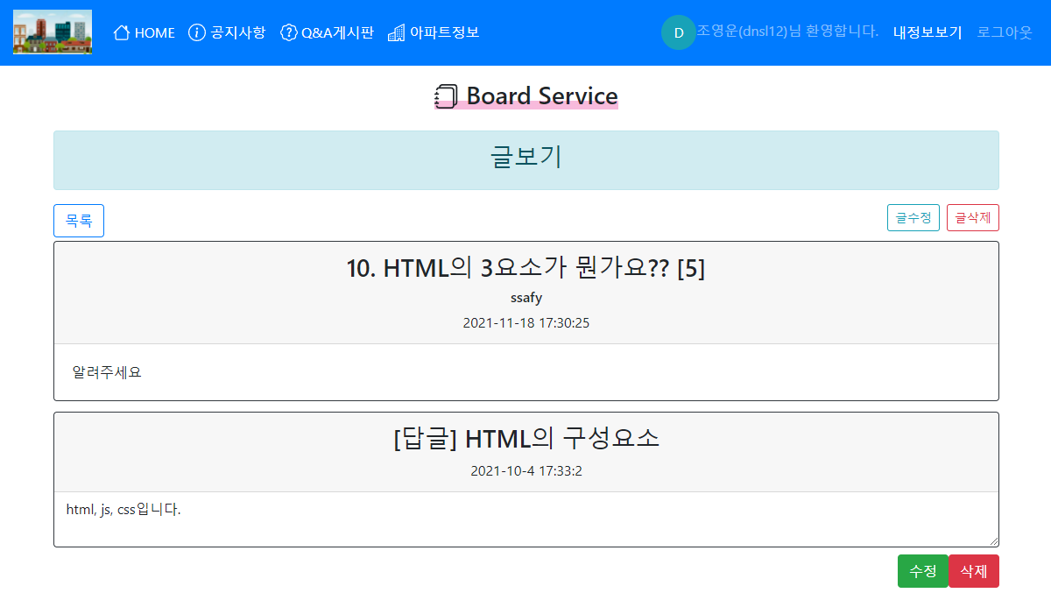

 |  | 4

5월 18일(목)
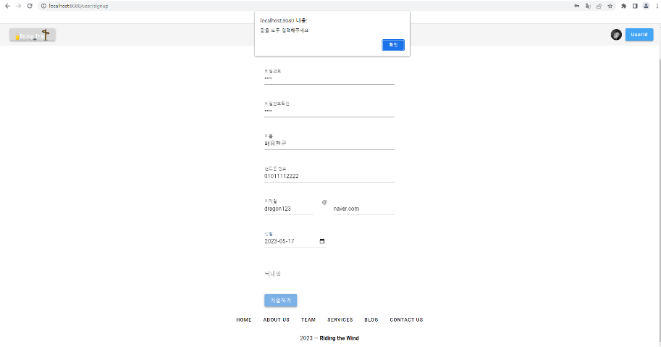
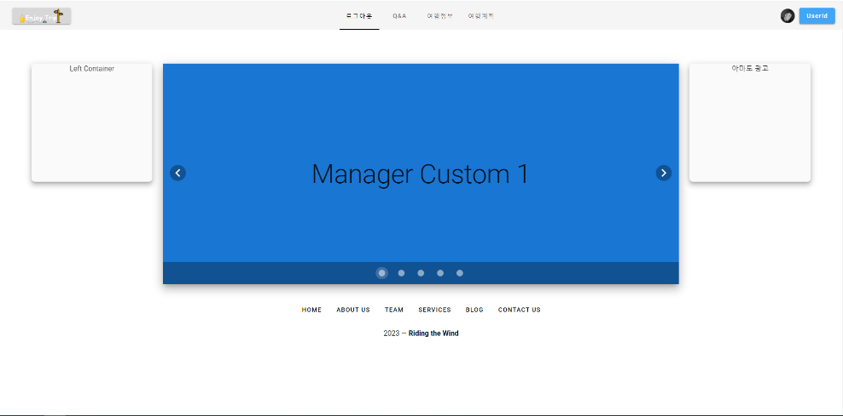
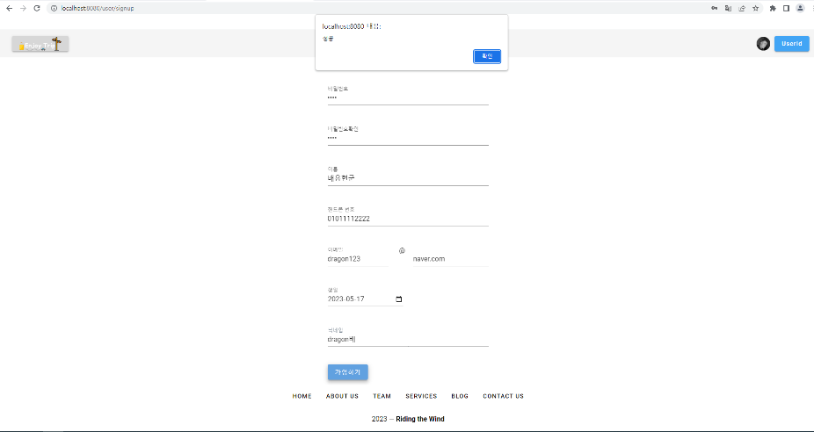
팀 | 4팀
작성자 | 배용현
개발 날짜 | 2023.05.18 (목)
개발자 | 배용현, 유호재
불참자 | X
불참자 사유 | X
계획 | [MySQL] 테이블 보완 및 정리
 | [MySQL, Vuejs, SpringBoot] 게시글 검색 기능
 | [Vuejs, SpringBoot] 회원가입
 | [Vuejs, SpringBoot] JWT와 Vuex를 이용한 로그인 기능

개발내용 | [MySQL] 테이블 보완 및 정리 - 배용현
 | [MySQL, Vuejs, SpringBoot] 게시글 검색 기능 - 배용현
 | [Vuejs, SpringBoot] 회원가입 - 유호재
 | [Vuejs, SpringBoot] JWT와 Vuex를 이용한 로그인 기능 - 유호재

문제점 | JWT 토큰을 생성하는데 필요한 디펜던시가 호환되지 않음
 | 게시글 리스트에서 필요한 데이터와 상세보기에서 필요한 데이터가 다름

해결방법 | 메서드의 명세를 확인하며 버전을 맞추는 작업을 진행함
 | DTO를 두 개로 분리함

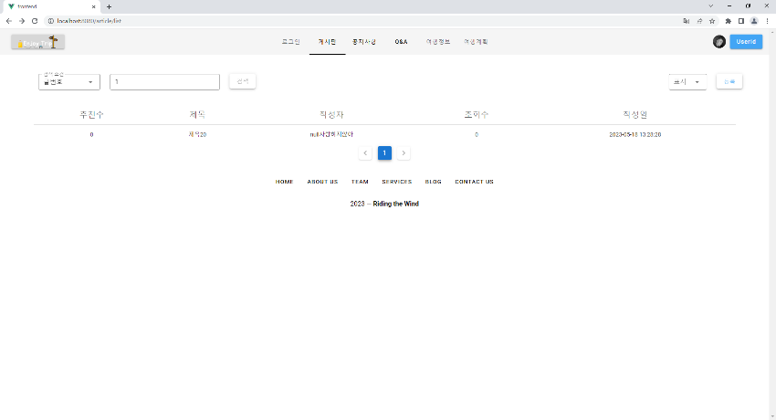
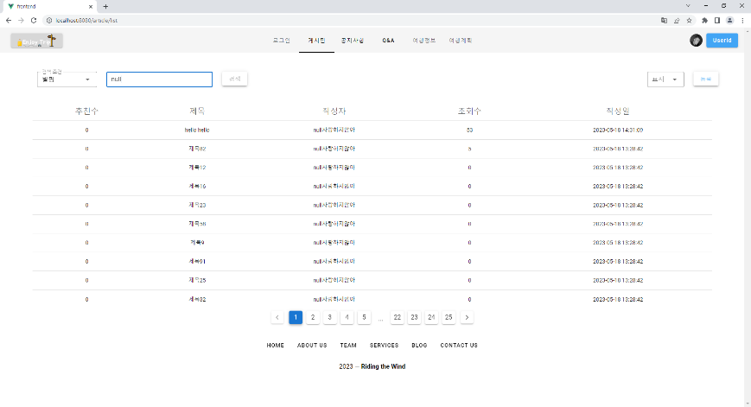
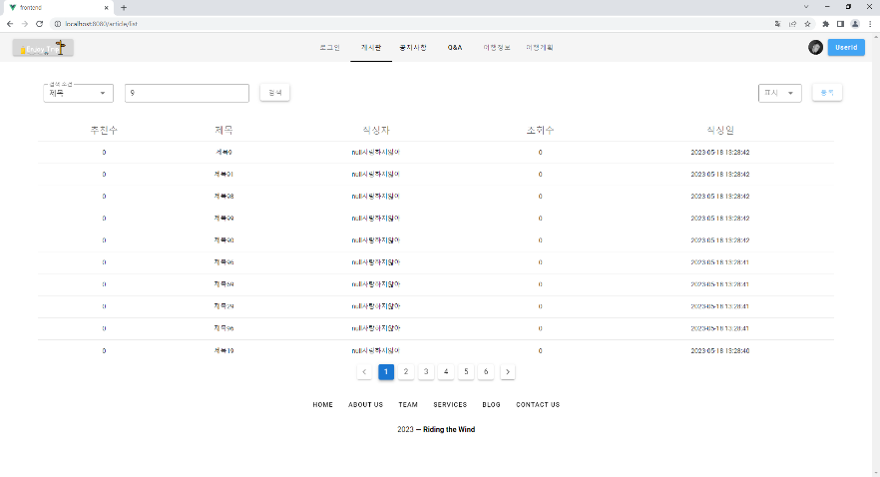
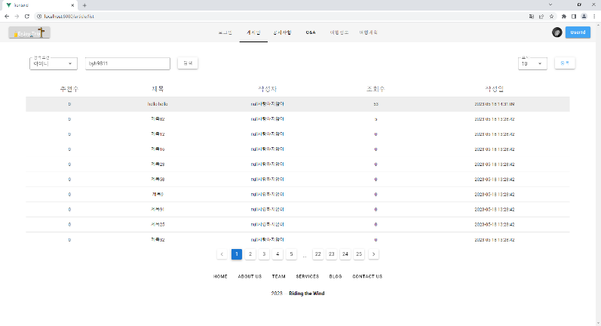
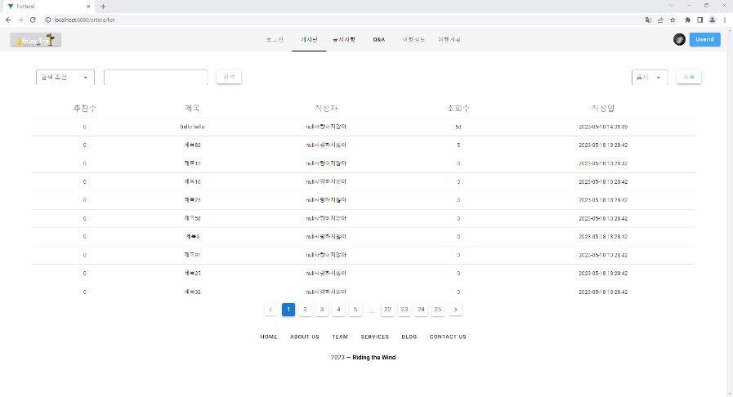
사진첨부가능

5월 19일(금)
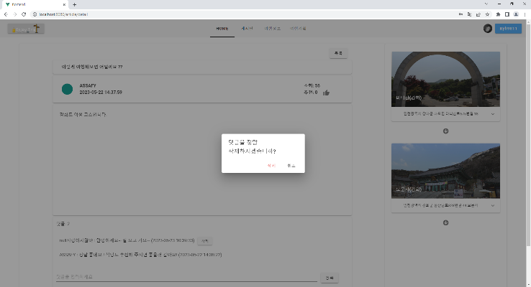
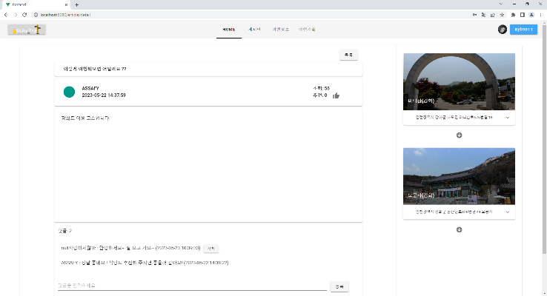
팀 | 4팀
작성자 | 배용현
개발 날짜 | 2023.05.19 (금)
개발자 | 배용현, 유호재
불참자 | X
불참자 사유 | X
계획 | 공유게시판 상세 보기 필드 정리
 | 공유게시판 댓글 작성, 조회, 삭제 기능
 | 로그인 된 상태를 확인하는 필터 기능
 | 로그아웃 기능
 | Access 토큰 재발급
 | 페이지 이동시 로그인 체크
개발내용 | 공유게시판 댓글 작성, 조회, 삭제 기능 - 배용현
 | 공유게시판 상세 보기 필드 정리 - 배용현
 | 로그인 된 상태를 확인하는 필터 기능 - 유호재
 | 로그아웃 기능 - 유호재
 | Access 토큰 재발급 - 유호재
 | 페이지 이동시 로그인 체크 - 유호재
문제점 | 댓글을 삭제해도 댓글 목록이 초기화되지 않음

해결방법 | 댓글이 삭제되었을때 다시 댓글 목록을 불러오도록 구현하면 될듯함

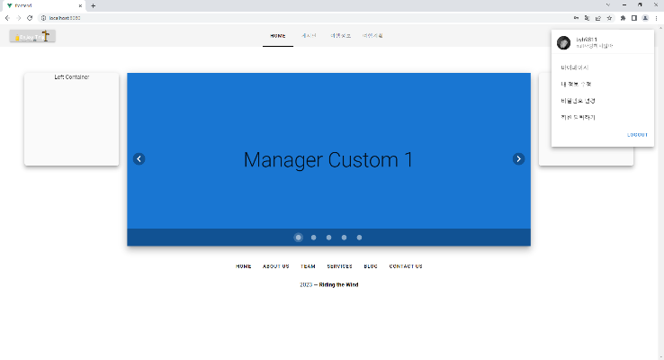
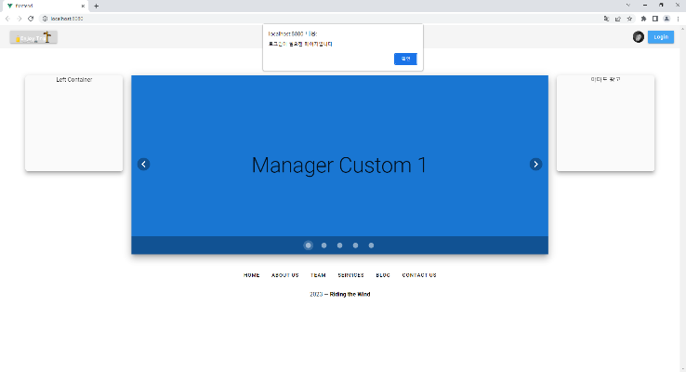
사진첨부가능

5월 20일(토)
팀 | 4팀
작성자 | 배용현
개발 날짜 | 2023.05.20 (토)
개발자 | 배용현, 유호재
불참자 | X
불참자 사유 | X
계획 | 회원정보 수정
 | 회원 탈퇴
 | 유저정보 모달 구현
 | 댓글 삭제 기능 에러 픽스
 | 게시글과 댓글의 수정/삭제를 작성자와 관리자만 삭제할 수 있도록 변경
 | 게시글에서 여행 경로를 제공할 수 있도록 매핑 테이블 추가
개발내용 | 회원정보 수정 - 유호재
 | 회원 탈퇴 - 유호재
 | 유저정보 모달 구현 - 유호재
 | 댓글 삭제 기능 에러 픽스 - 배용현
 | 게시글과 댓글의 수정/삭제를 작성자와 관리자만 삭제할 수 있도록 변경 - 배용현
 | 게시글에서 여행 경로를 제공할 수 있도록 매핑 테이블 추가 - 배용현
문제점 | 회원 정보에 대한 유효성 검사 필요
 | 게시글에 내가 생성한 여행 경로 정보가 들어가야함

해결방법 | id, password에 대한 유효성 검사 구현
 | 여행 경로 정보가 들어갈 수 있도록 게시글 뷰와 로직을 수정

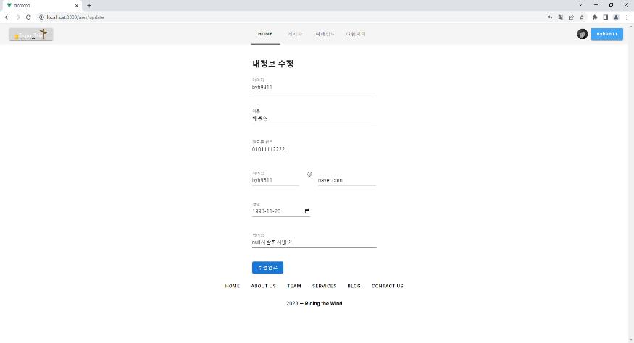
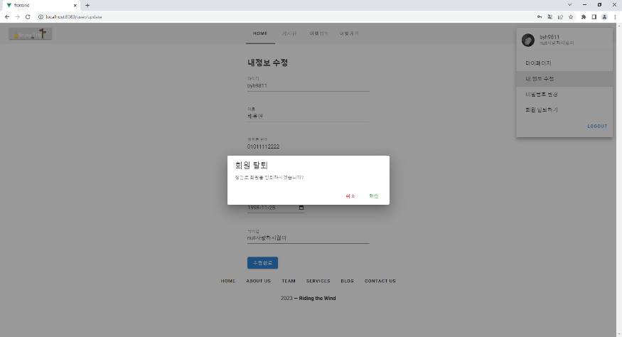
사진첨부가능

5월 21일(일)
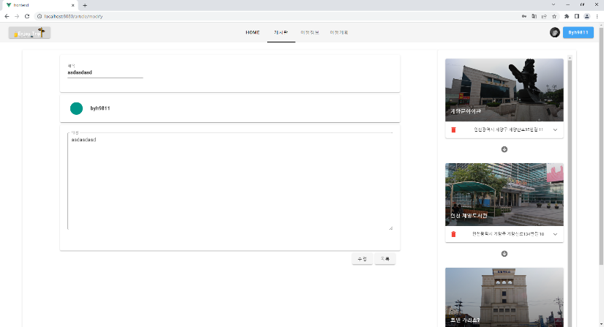
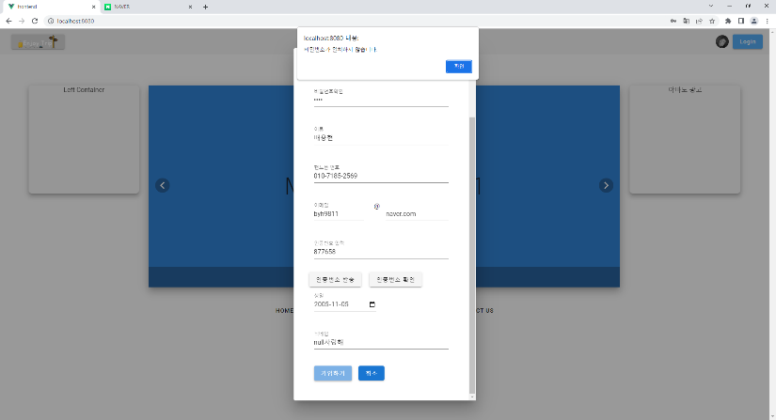
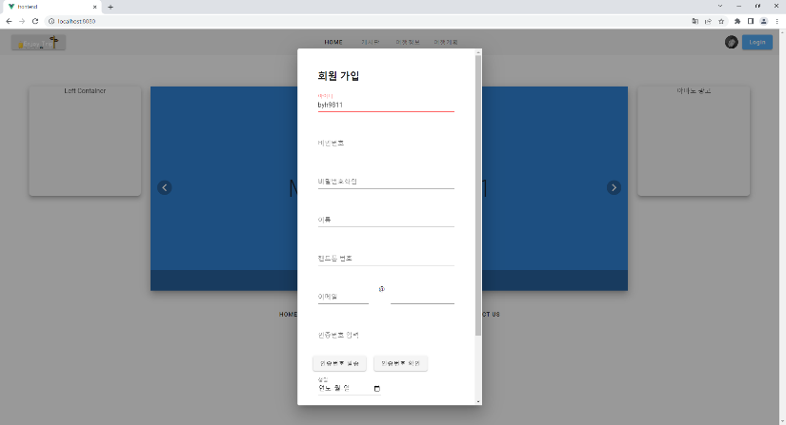
팀 | 4팀
작성자 | 배용현
개발 날짜 | 2023.05.21 (일)
개발자 | 배용현, 유호재
불참자 | X
불참자 사유 | X
계획 | 이메일 인증 기능
 | 삭제시 비밀번호 확인
 | 비밀번호 변경 기능
 | ID / 비밀번호 / 이메일 유효성 검사
 | 여행 경로 CRUD 구현
 | 여행 경로가 게시글에 추가되도록 뷰와 로직 변경
개발내용 | 이메일 인증 기능 - 유호재
 | 삭제시 비밀번호 확인 - 유호재
 | 비밀번호 변경 기능 - 유호재
 | ID / 비밀번호 / 이메일 유효성 검사 - 유호재
 | 여행 경로 CRUD 구현 - 배용현
 | 여행 경로가 게시글에 추가되도록 뷰와 로직 변경 - 배용현
문제점 | 여행 경로를 설정하고 게시글 추가로 이동하는 로직 테스트 미흡

해결방법 | 월요일 아침에 테스트 예정

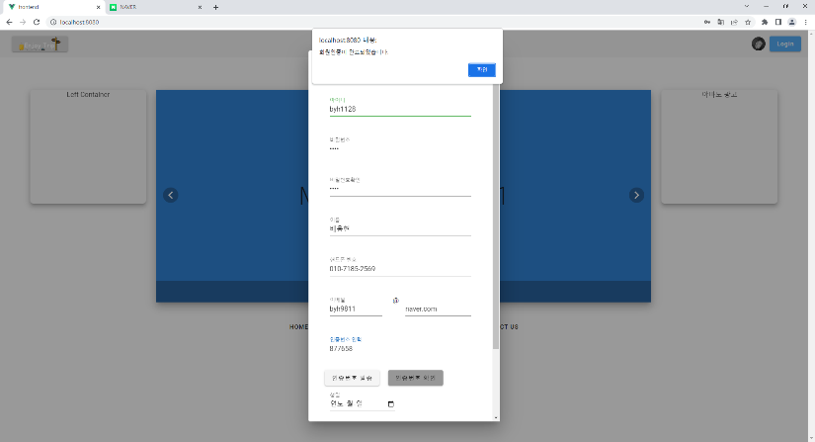
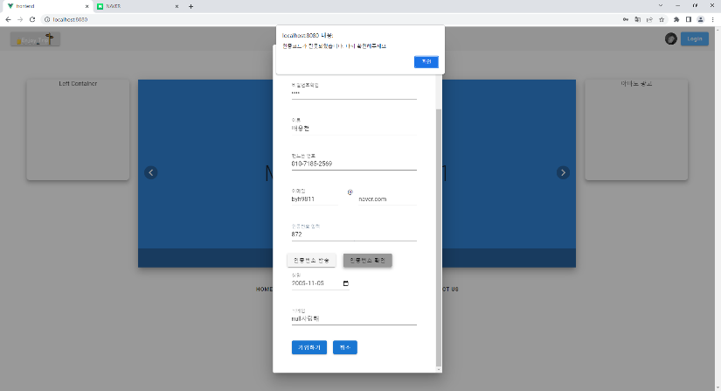
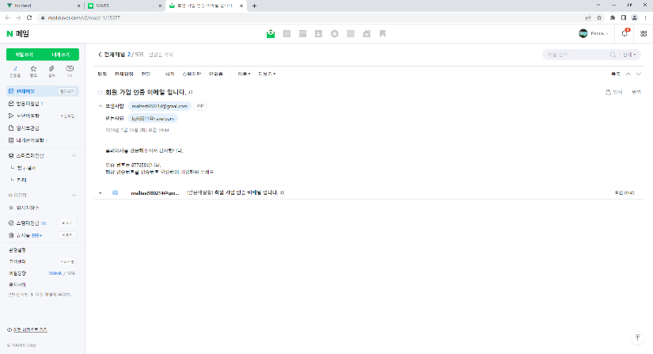
사진첨부가능

5월 22일(월)
팀 | 4팀
작성자 | 배용현
개발 날짜 | 2023.05.22 (월)
개발자 | 배용현, 유호재
불참자 | X
불참자 사유 | X
계획 | 여행 경로 포함 게시글 추가 기능 테스트 및 완성
 | 게시글 좋아요 기능 구현
 | 마이페이지 뷰 구현
 | 팔로잉/팔로우 기능 구현

개발내용 | 여행 경로 포함 게시글 추가 기능 테스트 및 완성 - 배용현
 | 마이페이지 뷰 구현 - 유호재
 | 게시글 좋아요 기능 구현 - 배용현
 | 팔로잉/팔로우 기능 구현 - 유호재

문제점 | 뷰가 너무 단순함
 | 여러 api 호출이 일어날때 변경사항이 적용되지 않음

해결방법 | 뷰를 좀 만져야함
 | 비동기 방식으로 작동하기 때문에 동기 방식으로 바꿔주어야 함

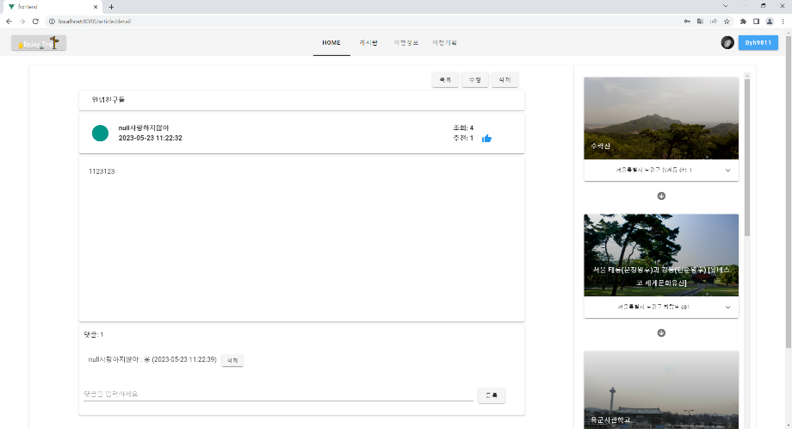
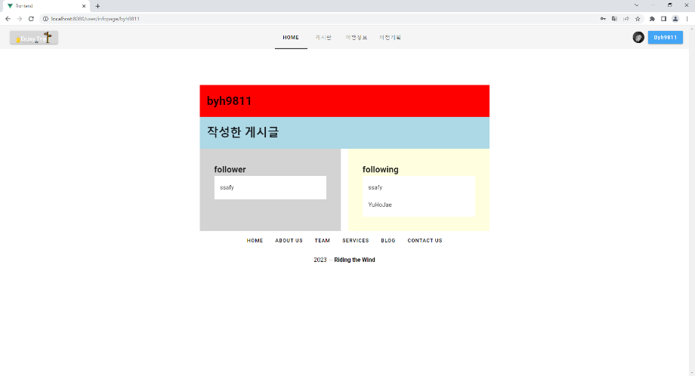
사진첨부가능

